Sheet1
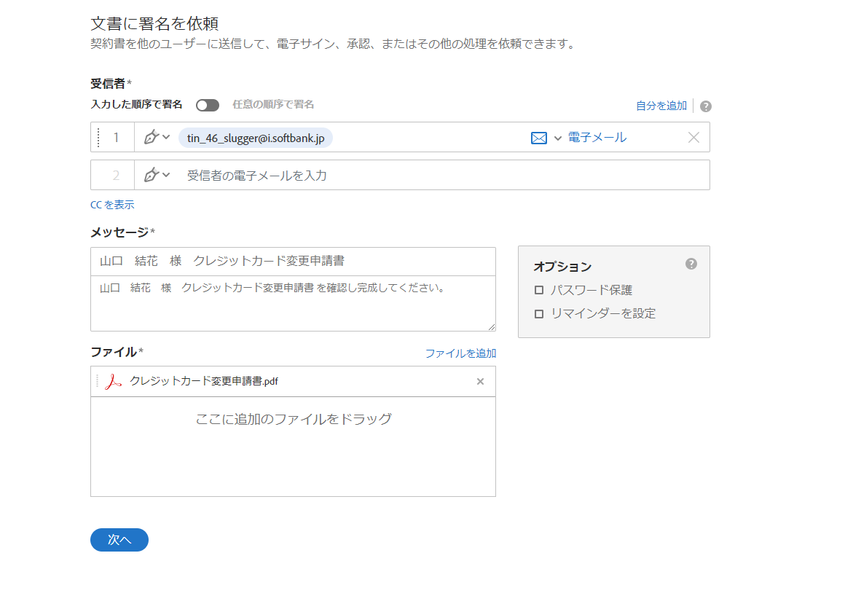

送付したいメールアドレスを入力

〇〇様を追加

メールアドレス、メッセージを変更後、次へボタンを押下する

2ページ目に受信者の署名ボックスを追加

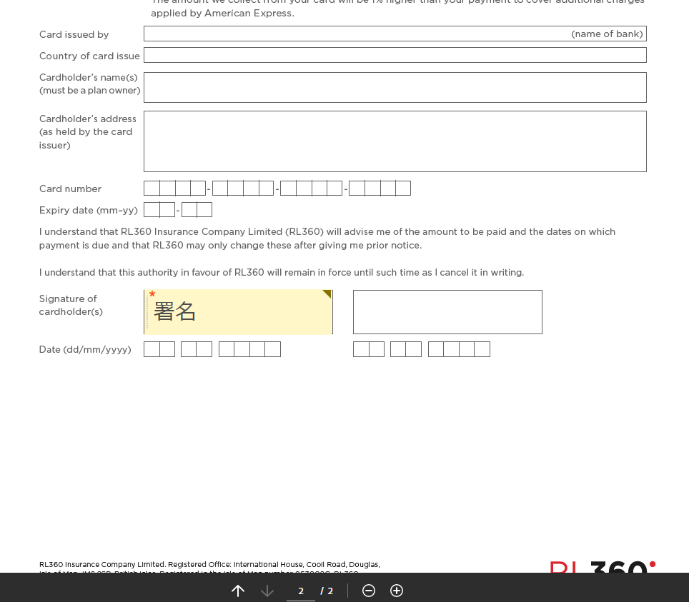

署名ボックス追加後、編集区分を自分に切り替える
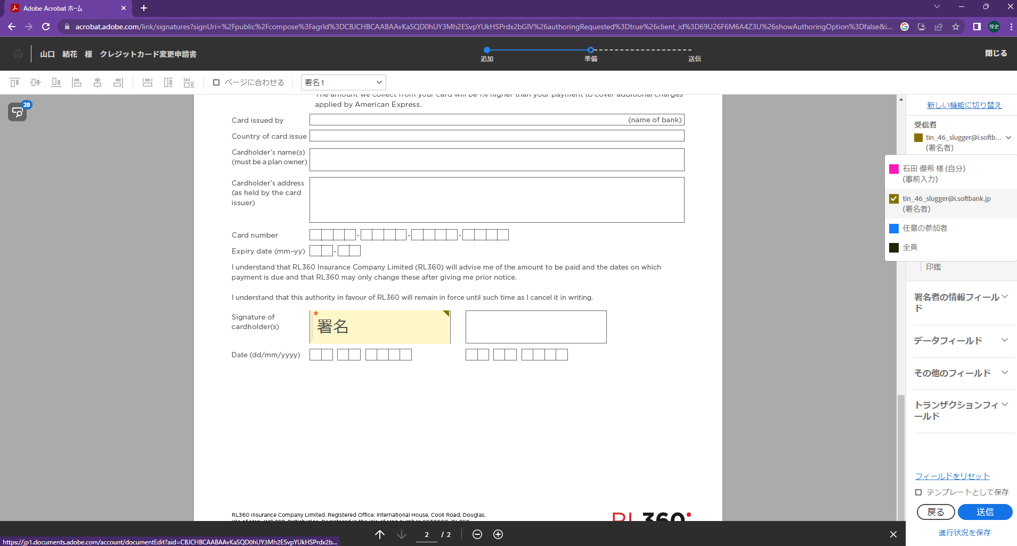

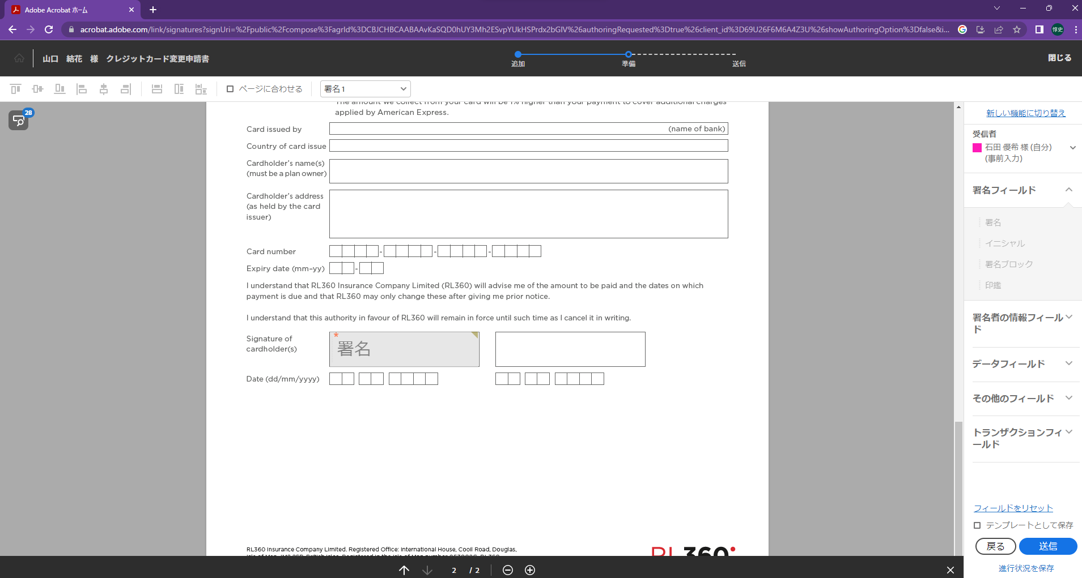

プラン名が決まっていない場合は空白でよい
早い段階ではプラン名は決まっていないので空白になる

テキストボックス
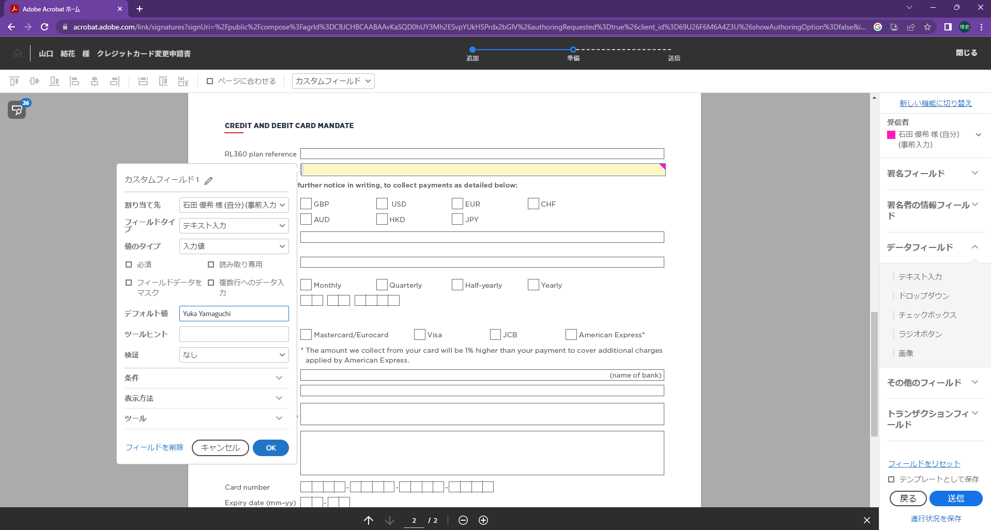

テキストボックスを配置後、ダブルクリックでプロパティを開く。
プロパティのデフォルト値に情報を入力していく

入力後、OKボタンを押下する

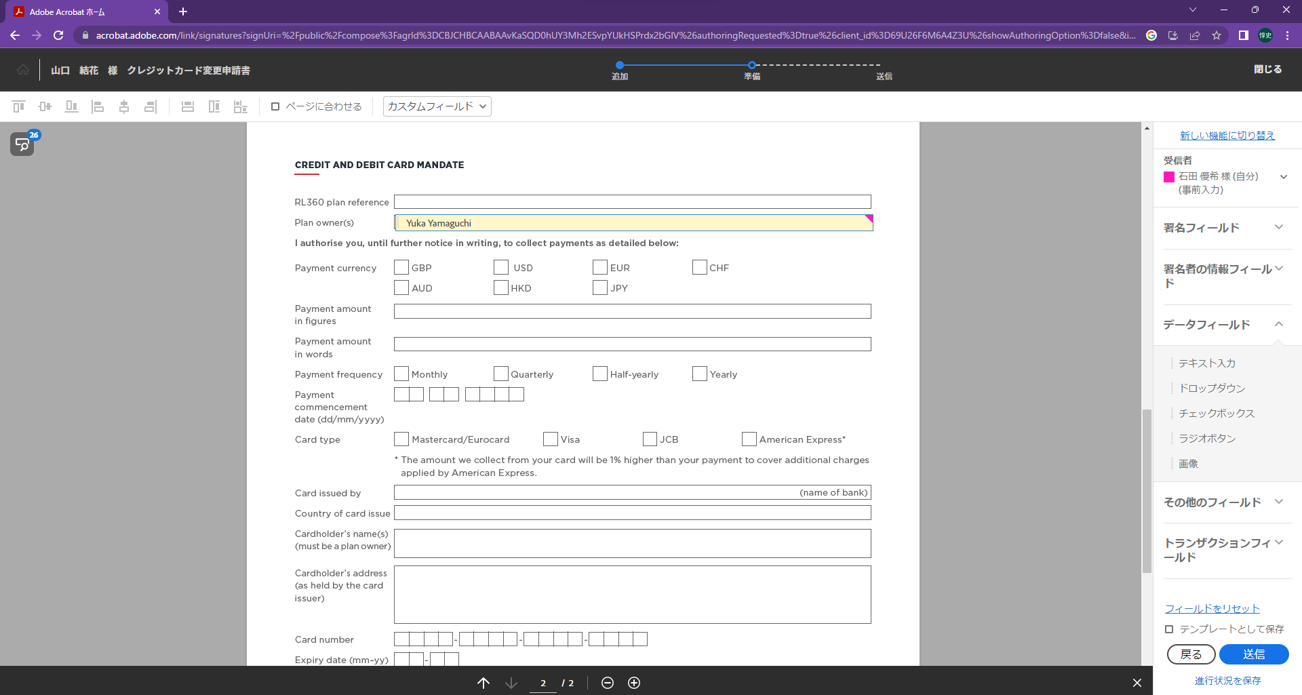

チェックボックス
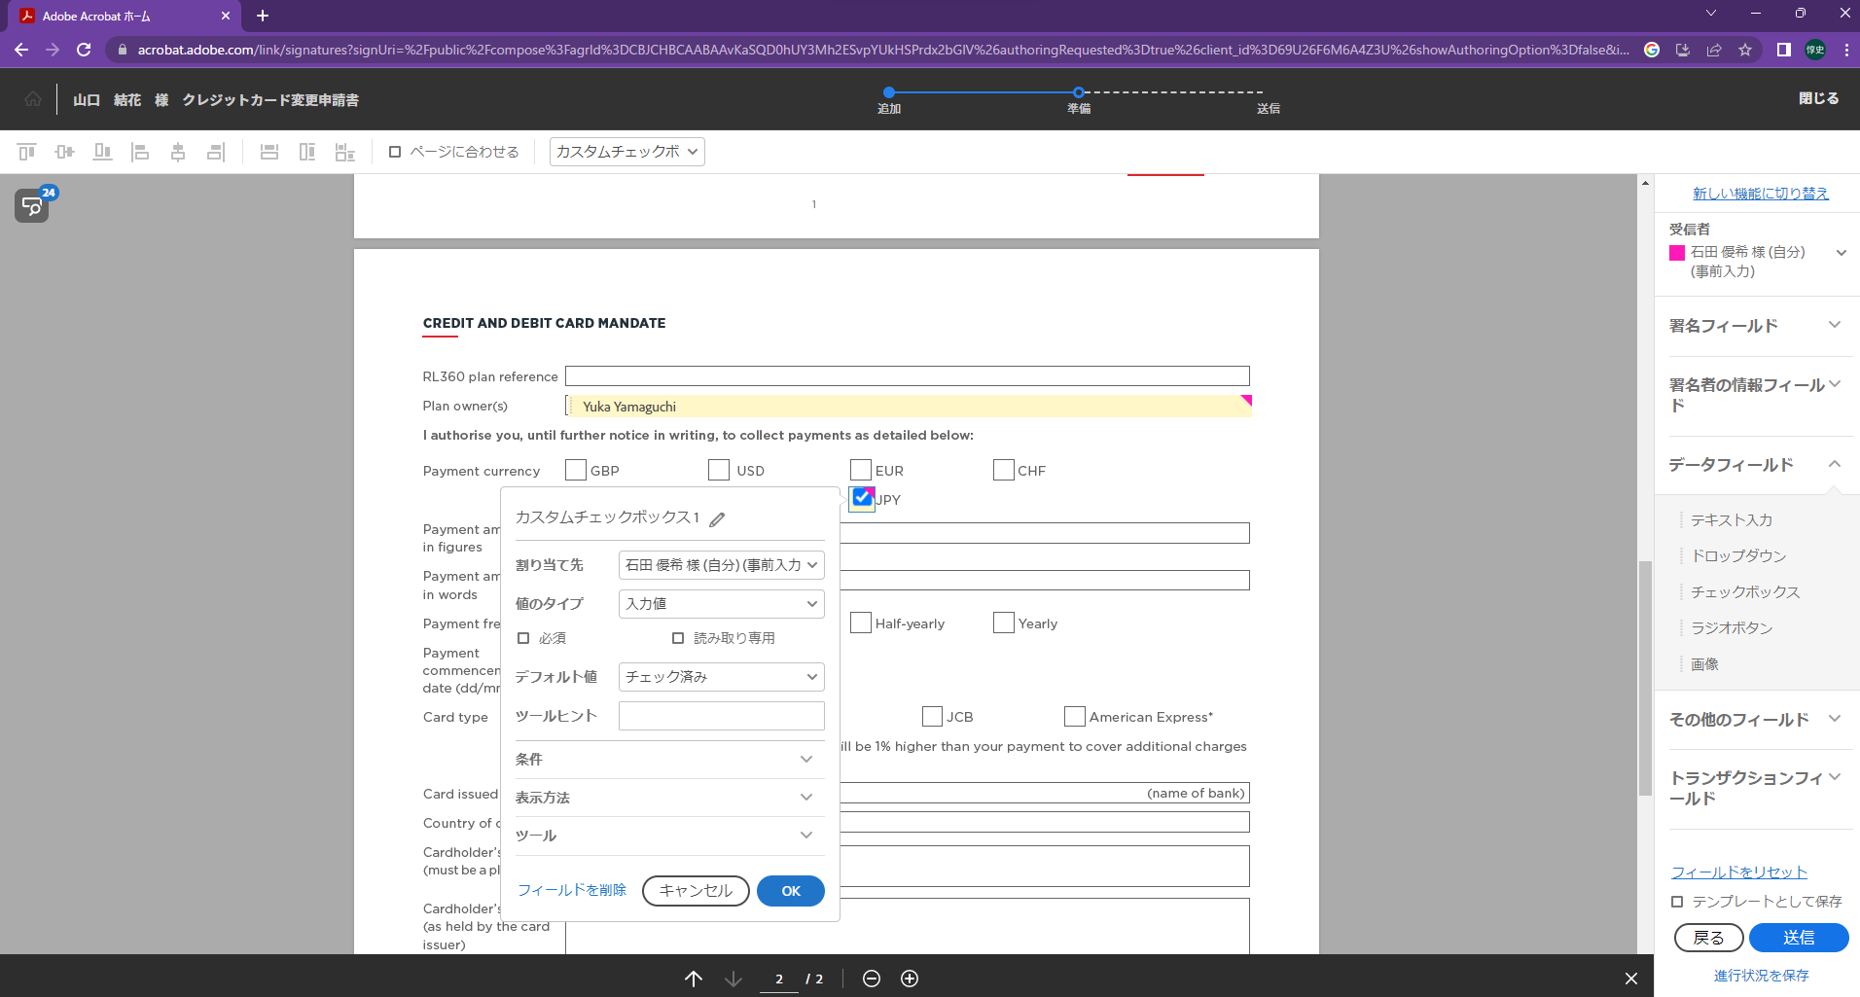

チェックボックスを配置後、ダブルクリックでプロパティを開く。
プロパティのデフォルト値をチェック済みを選択

チェック済みを選択後、OKボタン押下する

以降は繰り返しの作業になるので変更手順を見ながら作業すること

